icon组件分类
组件名 | 序号 | 父节点ID | 子序号 | 子ID | 对应用途 | 对应截图
ItemIconNew | 1 | Frame_Empty |  |  | 空槽位
 | 2 | Frame_EmptyEquip |  |  | 装备空槽
 | 3 | Frame_Add |  |  | 点击添加物品
 | 4 | Frame_ItemIcon | 1 | Img_QualityBG | 多个物品，带数量
 |  |  |  | Img_ItemIcon
 |  |  |  | Lab_Number
 |  |  |  | Img_Quality
 |  |  | 2 | Img_QualityBG | 物品，带等级
 |  |  |  | Img_ItemIcon
 |  |  |  | Lab_EquipLv
 |  |  |  | Img_Quality
 |  |  | 3 | Img_QualityBG | 物品，带附魔
 |  |  |  | Img_ItemIcon
 |  |  |  | Img_Tag_Enchant
 |  |  |  | Img_Quality
 |  |  | 4 | Img_QualityBG | 物品，带下降箭头 | 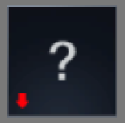
 |  |  |  | Img_ItemIcon
 |  |  |  | Img_Tag_ArrowDown
 |  |  |  | Img_Quality
 |  |  | 5 | Img_QualityBG | 物品，带上升箭头 | 
 |  |  |  | Img_ItemIcon
 |  |  |  | Img_Tag_ArrowUp
 |  |  |  | Img_Quality
 |  |  | 6 | Img_QualityBG | 物品，带精炼和强化 | 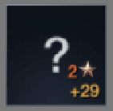
 |  |  |  | Img_ItemIcon
 |  |  |  | Layout_Equipment
 |  |  |  | Img_Quality
 |  |  | 7 | Img_QualityBG | 概率获得物品 | 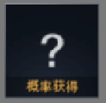
 |  |  |  | Img_ItemIcon
 |  |  |  | Img_ProbabilityBG
 |  |  |  | Img_Quality
 |  |  | 8 | Img_QualityBG | 传奇属性标识 | 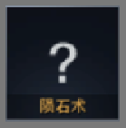
 |  |  |  | Img_ItemIcon
 |  |  |  | Img_LegendBG
 |  |  |  | Img_Quality
 |  |  | 9 | Img_QualityBG | 物品，带锁 | 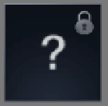
 |  |  |  | Img_ItemIcon
 |  |  |  | Img_Quality
 |  |  |  | Img_Tag_Bind
 |  |  | 10 | Img_QualityBG | 物品，带NEW | 
 |  |  |  | Img_ItemIcon
 |  |  |  | Img_Quality
 |  |  |  | Img_Tag_New
 |  |  | 11 | Img_QualityBG | 已装备物品 | 
 |  |  |  | Img_ItemIcon
 |  |  |  | Img_Quality
 |  |  |  | Img_Tag_Equip
 |  |  | 12 | Img_QualityBG | 物品等级限制 | 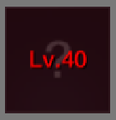
 |  |  |  | Img_ItemIcon
 |  |  |  | Img_Quality
 |  |  |  | Img_LimitBG
 |  |  |  | Lab_LevelLimit
 |  |  | 13 | Img_QualityBG | 物品职业限制 | 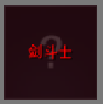
 |  |  |  | Img_ItemIcon
 |  |  |  | Img_Quality
 |  |  |  | Img_LimitBG
 |  |  |  | Lab_ProfLimit
 |  |  | 14 | Img_QualityBG | 物品，已领取 | 
 |  |  |  | Img_ItemIcon
 |  |  |  | Img_Quality
 |  |  |  | Img_Tag_GetBG
 |  |  | 15 | Img_QualityBG | 物品，已勾选 | 
 |  |  |  | Img_ItemIcon
 |  |  |  | Img_Quality
 |  |  |  | Img_Tag_CheckBG
 |  |  | 16 | Img_QualityBG | 物品，带红点 | 
 |  |  |  | Img_ItemIcon
 |  |  |  | Img_Quality
 |  |  |  | Img_Tag_RedPoint
 |  |  | 17 | Img_QualityBG | 物品，带选中框 | 
 |  |  |  | Img_ItemIcon
 |  |  |  | Img_Quality
 |  |  |  | Img_Tag_Selected
 |  |  | 18 | Img_QualityBG | 物品，带移除功能 | 
 |  |  |  | Img_ItemIcon
 |  |  |  | Img_Quality
 |  |  |  | Img_Tag_Remove

